Planeación
Diseño Experimental:Serie de Cuadrados Latinos

Replica: |  | % mutación de los genes
 |  | 15% | 25% | 35% | Tratamientos | Tipo de cruce | Tipo de selección de padres | Tipo de mutación
Número de generaciones | 500 | A | B | C | A | scattered | rws | scramble
 | 750 | B | C | A | B | two_points | sus | swap
 | 1000 | C | A | B | C | single_point | sss | random

Replica:
 |  | % mutación de los genes
 |  | 15% | 25% | 35%
Número de generaciones | 500 | 31.68 (A) | 52.68 (B) | 27.77 (C)
 | 750 | 37.61 (B) | 32.33 (C) | 31,29 (A)
 | 1000 | 31,25 (C) | 34,91 (A) | 37.20 (B)

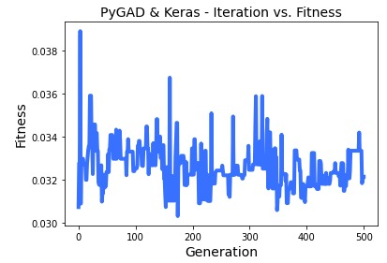
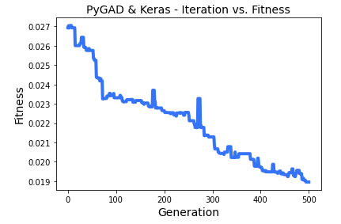
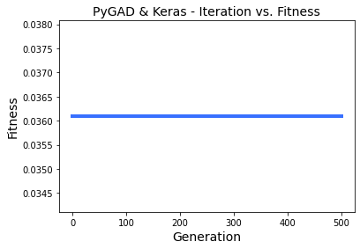

 |  | Figura caso 1-1 |  |  |  | Figura caso 1-2 |  |  | Figura caso 1-3
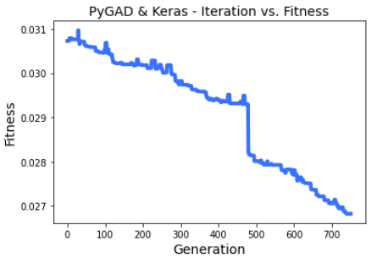
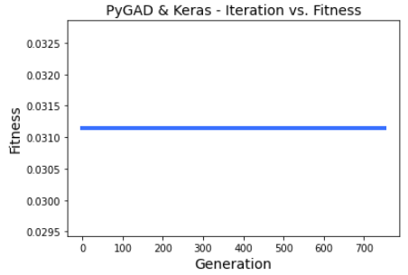
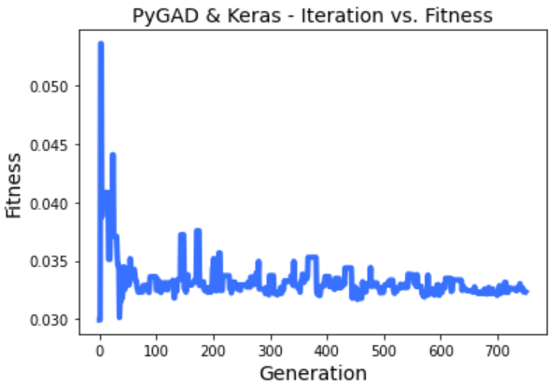

 |  | Figura caso 2-1 |  |  |  | Figura caso 2-2 |  |  | Figura caso 2-3
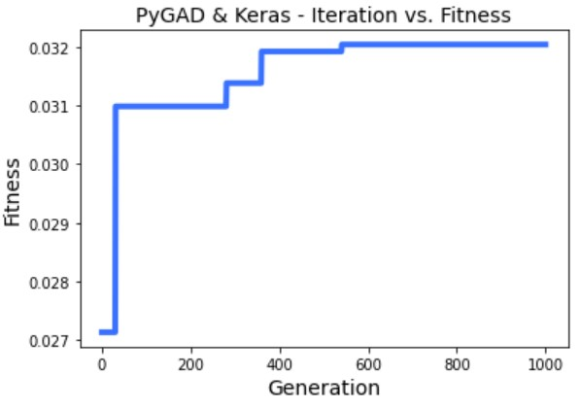
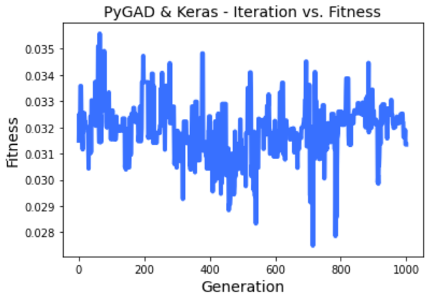
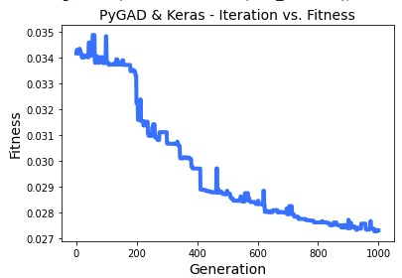

 |  | Figura caso 3-1 |  |  |  | Figura caso 3-2 |  |  | Figura caso 3-3

